상품제안서
샌딩크로버 5인수저 블랙케이스 세트 | 상품코드: F27913

 |  |  |  |  |  |  | 02-412-0044 | www.easy1.co.kr
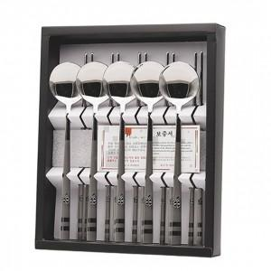

【상세/제작정보】

【인쇄/포장옵션】 | 레이저 / 쇼핑백

【공급단가】 | 수량 | 35~ | 105~ | 210~ | 315~ | 420~
*VAT별도 | 단가 | 18,630원 | 18,310원 | 17,850원 | 17,540원 | 17,070원

【상품 URL】 | https://dev.easy1.co.kr:443/src/goods_detail.php?gdno=27913

